Exemplo
Gráfico de Termômetro no Excel

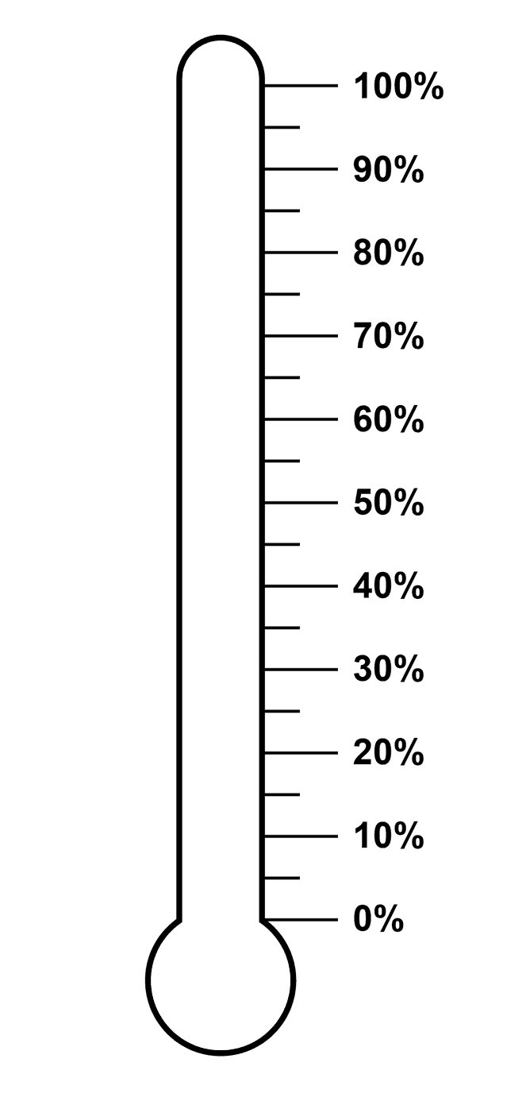
 | Meta | R$ 10,000
 | Realizado | R$ 9,000
 | % Meta | 90%
 | Restante | R$ 1,000

90%

Prática
Gráfico de Termômetro no Excel

 |  |  | GRÁFICO DE TERMÔMETRO NO EXCEL

 | Meta | R$ 10,000
 | Realizado | R$ 8,000
 | % Meta | 80%
 | Restante | R$ 2,000

80%

